Summary table
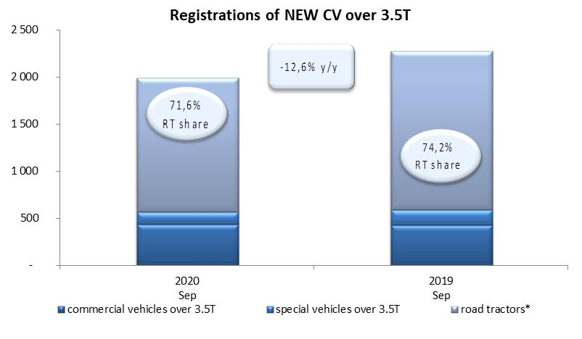
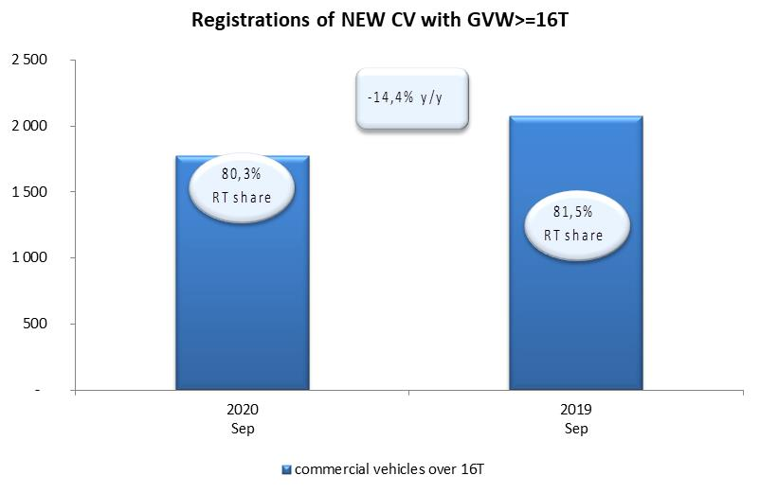
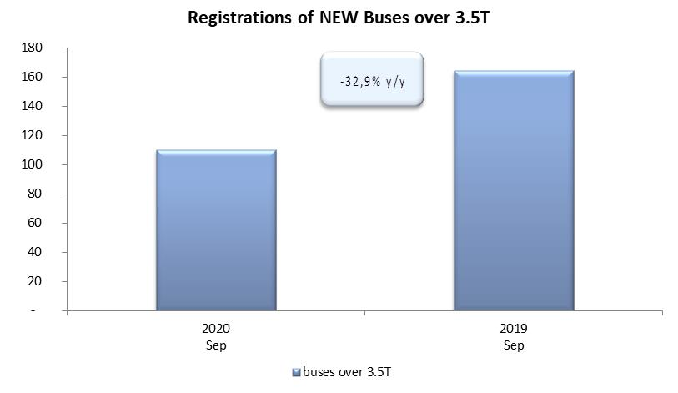
PZPM based on CEP (Ministry of Digital Affairs) |  |  |  |  |  | 05/10/2020
 |  |  |  |  |  | units
FIRST REGISTRATIONS OF NEW COMMERCIAL VEHICLES OVER 3.5T
 | 2020 Sep | 2019 Sep | % change y/y | 2020 Jan - Sep | 2019 Jan - Sep | % change y/y
CV - TOTAL | 1,991 | 2,277 | -12.6% | 13,174 | 22,088 | -40.4%
commercial vehicles over 3.5T | 433 | 426 | 1.6% | 3,393 | 5,144 | -34.0%
special vehicles over 3.5T | 133 | 162 | -17.9% | 693 | 640 | 8.3%
road tractors* | 1,425 | 1,689 | -15.6% | 9,088 | 16,304 | -44.3%
BUSES - TOTAL | 110 | 164 | -32.9% | 1,028 | 1,971 | -47.8%
COMMERCIAL VEHICLES - TOTAL | 2,101 | 2,441 | -13.9% | 14,202 | 24,059 | -41.0%
*/ The data does not cover new registrations of domestic producers their own brands

